Diottra - 25mt

Spazzavento SC
Postal Match 2017-2018
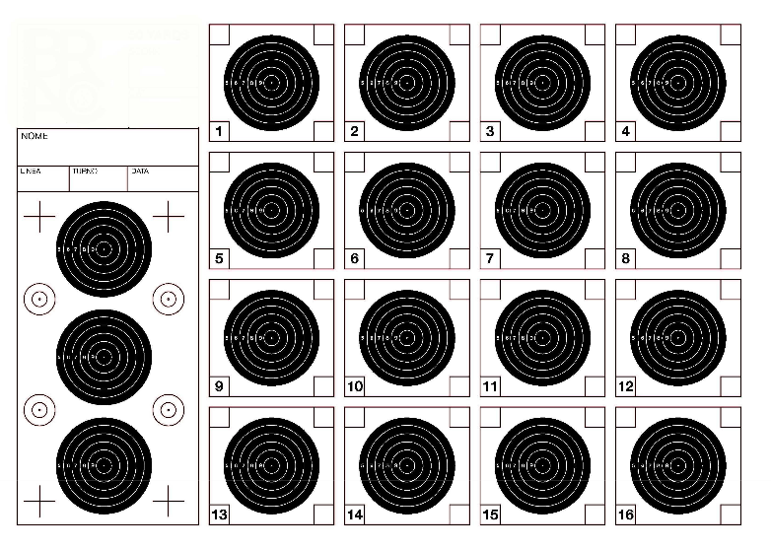
 |  |  |  |  | Diottra
 |  |  |  |  | 25 metri
# | Nome | Cognome | Arma | Associazione | Mesi |  |  |  |  |  | Punteggi
 |  |  |  |  | Nov | Dic | Gen | Feb | Mar | Apr | Primo | Secondo | Terzo | Totale

1 | Simone | Chiari | WaltherLG400 | Spazzavento | 158.00 | 155.02 | 157.02 | 159.02 | 157.02 |  | 159.02 | 158.00 | 157.02 | 474.04
2 | Michele | Galati | WaltherLG400 | Spazzavento | 158.03 | 158.02 | 157.01 | 0.00 | 0.00 |  | 158.03 | 158.02 | 157.01 | 473.06
3 | Filippo | Fantoni | Steyr100LG | Spazzavento | 146.00 | 148.03 | 155.03 | 158.04 | 158.02 |  | 158.04 | 158.02 | 155.03 | 471.09
4 | Walter | Pieretti | WaltherLG400 | Spazzavento | 158.01 | 157.01 | 156.02 | 0.00 | 0.00 |  | 158.01 | 157.01 | 156.02 | 471.04
5 | Claudio | Bassetti | AAS410 | Spazzavento | 150.02 | 153.02 | 150.01 | 152.00 | 157.02 |  | 157.02 | 153.02 | 152.00 | 462.04
6 | Simone | Fantoni | AAS400 | Spazzavento | 152.03 | 0.00 | 154.01 | 151.00 | 0.00 |  | 154.01 | 152.03 | 151.00 | 457.04
7 | Giuliano | Guidi | FWB300 | Spazzavento | 0.00 | 147.01 | 152.01 | 143.00 | 153.00 |  | 153.00 | 152.01 | 147.01 | 452.02
8 | Andrea | Cheli | HammerliAR20 | Spazzavento | 148.01 | 0.00 | 0.00 | 0.00 | 0.00 |  | 148.01 | 0.00 | 0.00 | 148.01
9
10

 | Ogni tiratore è responsabile del controllo dei propri risultati: i risultati vengono regolarmente pubblicati per permettere questo controllo
 | Eventuali errori o omissioni devono essere segnalati all'Organizzazione che provvederà alla validazione della segnalazione ed alla sua eventuale correzione
 | I reclami devono essere risolti entro una settimana dalla pubblicazione del risultato: reclami successivi non verranno accolti

Open Diottra - 50mt
Spazzavento SC
Postal Match 2017-2018
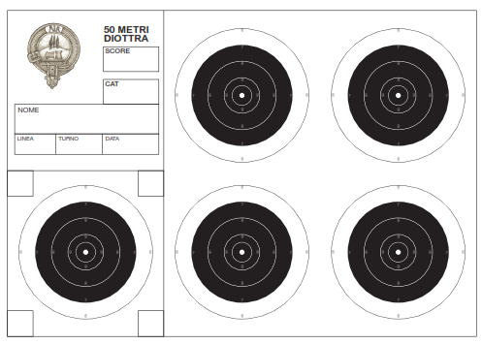
 |  |  |  |  | Open Diottra
 |  |  |  |  | 50 metri
# | Nome | Cognome | Arma | Associazione | Mesi |  |  |  |  |  | Punteggi
 |  |  |  |  | Nov | Dic | Gen | Feb | Mar | Apr | Primo | Secondo | Terzo | Totale

1 | Simone | Chiari | FWB P70 | Spazzavento | 158.03 | 154.01 | 154.03 | 149.03 | 155.01 |  | 158.03 | 155.01 | 154.03 | 467.07
2 | Walter | Pieretti |  | Spazzavento | 154.00 | 150.01 | 153.00 | 0.00 | 144.00 |  | 154.00 | 153.00 | 150.01 | 457.01
3 | Michele | Galati |  | Spazzavento | 152.01 | 151.00 | 152.01 | 0.00 | 0.00 |  | 152.01 | 152.01 | 151.00 | 455.02
4 | Filippo | Fantoni | Steyr100LG | Spazzavento | 139.01 | 152.02 | 148.01 | 152.01 | 150.00 |  | 152.02 | 152.01 | 150.00 | 454.03
5 | Matteo | Anichini | AAS400 | Spazzavento | 141.02 | 145.03 | 149.03 | 144.03 | 152.05 |  | 152.05 | 149.03 | 145.03 | 446.11
6 | Claudio | Bassetti | AAS410 | Spazzavento | 142.00 | 144.01 | 148.00 | 141.01 | 146.00 |  | 148.00 | 146.00 | 144.01 | 438.01
7
8
9
10

 | Ogni tiratore è responsabile del controllo dei propri risultati: i risultati vengono regolarmente pubblicati per permettere questo controllo
 | Eventuali errori o omissioni devono essere segnalati all'Organizzazione che provvederà alla validazione della segnalazione ed alla sua eventuale correzione
 | I reclami devono essere risolti entro una settimana dalla pubblicazione del risultato: reclami successivi non verranno accolti

Unlimited A - 25mt
Spazzavento SC
Postal Match 2017-2018
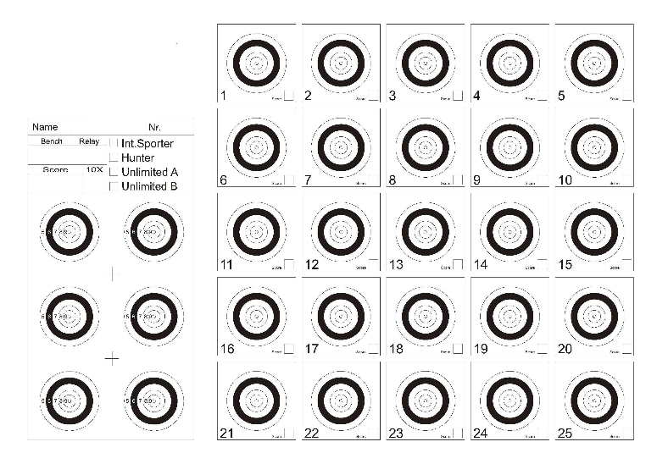
 |  |  |  |  | Unlimited A
 |  |  |  |  | 25 metri
# | Nome | Cognome | Arma | Associazione | Mesi |  |  |  |  |  | Punteggi
 |  |  |  |  | Nov | Dic | Gen | Feb | Mar | Apr | Primo | Secondo | Terzo | Totale

1 | Giuseppe | Colosio | AA 400 MPR | BresciaShoot | 232.02 | 243.06 | 232.03 | 242.06 | 242.05 |  | 243.06 | 242.06 | 242.05 | 727.17
2 | Walter | Pieretti | FWB800 | Spazzavento | 235.06 | 243.03 | 240.04 | 243.07 | 0.00 |  | 243.07 | 243.03 | 240.04 | 726.14
3 | Adriano | Brescianini | FWB800 | BresciaShoot | 241.06 | 0.00 | 241.06 | 243.07 | 232.04 |  | 243.07 | 241.06 | 241.06 | 725.19
4 | Elio | Brambilla | FWB800 | BresciaShoot | 241.00 | 240.04 | 241.09 | 241.06 | 236.02 |  | 241.09 | 241.06 | 241.00 | 723.15
5 | Bruno | Grassi | AA 400 MPR | BresciaShoot | 235.05 | 244.06 | 239.07 | 240.01 | 238.04 |  | 244.06 | 240.01 | 239.07 | 723.14
6 | Francesca | Delogu | FWB 700 | BresciaShoot | 229.07 | 244.03 | 240.03 | 237.05 | 238.04 |  | 244.03 | 240.03 | 238.04 | 722.10
7 | Fernando | Belotti | Walther LG400 | BresciaShoot | 239.05 | 240.06 | 236.05 | 233.01 | 240.04 |  | 240.06 | 240.04 | 239.05 | 719.15
8 | Maurizio | Mazzantini |  | Spazzavento | 0.00 | 240.03 | 233.06 | 237.02 | 242.05 |  | 242.05 | 240.03 | 237.02 | 719.10
9 | Marco | Pagnini | AAS400MPR | Spazzavento | 235.03 | 233.03 | 242.12 | 230.04 | 241.05 |  | 242.12 | 241.05 | 235.03 | 718.20
10 | Enrico | Pezzarossi | Pardini GPR1 | BresciaShoot | 235.04 | 0.00 | 241.03 | 241.04 | 236.07 |  | 241.04 | 241.03 | 236.07 | 718.14
11 | Giuliano | Guidi | Anschutz2002 | Spazzavento | 0.00 | 243.07 | 239.01 | 236.00 | 236.04 |  | 243.07 | 239.01 | 236.04 | 718.12
12 | Salvatore | De Mori | FWB800 | BresciaShoot | 238.03 | 238.02 | 241.07 | 238.07 | 237.05 |  | 241.07 | 238.07 | 238.03 | 717.17
13 | Simone | Fantoni | AAS400 | Spazzavento | 239.05 | 0.00 | 244.05 | 225.02 | 0.00 |  | 244.05 | 239.05 | 225.02 | 708.12
14 | Matteo | Anichini | AAS400 | Spazzavento | 232.04 | 229.00 | 231.05 | 0.00 | 231.04 |  | 232.04 | 231.05 | 231.04 | 694.13
15 | Flavia | Casini | AAS400 | Spazzavento | 187.01 | 0.00 | 229.00 | 225.04 | 0.00 |  | 229.00 | 225.04 | 187.01 | 641.05
16 | Fabrizio | Cheli | AAS400 | Spazzavento | 229.02 | 0.00 | 0.00 | 0.00 | 0.00 |  | 229.02 | 0.00 | 0.00 | 229.02
17 | Roberto | Vecce | AAS400 | Cascina | 222.03 | 0.00 | 0.00 | 0.00 | 0.00 |  | 222.03 | 0.00 | 0.00 | 222.03

 | Ogni tiratore è responsabile del controllo dei propri risultati: i risultati vengono regolarmente pubblicati per permettere questo controllo
 | Eventuali errori o omissioni devono essere segnalati all'Organizzazione che provvederà alla validazione della segnalazione ed alla sua eventuale correzione
 | I reclami devono essere risolti entro una settimana dalla pubblicazione del risultato: reclami successivi non verranno accolti

Unlimited B - 25mt
Spazzavento SC
Postal Match 2017-2018
 |  |  |  |  | Unlimited B
 |  |  |  |  | 25 metri
# | Nome | Cognome | Arma | Associazione | Mesi |  |  |  |  |  | Punteggi
 |  |  |  |  | Nov | Dic | Gen | Feb | Mar | Apr | Primo | Secondo | Terzo | Totale

1 | Giovanni | Ricci Maccarini | FWB P70 | Bassano | 248.10 | 0.00 | 248.12 | 248.09 | 0.00 |  | 248.12 | 248.10 | 248.09 | 744.31
2 | Franco | Garbani | Steyr Challenge | Taurinia ST | 247.09 | 247.10 | 248.08 | 245.08 | 248.09 |  | 248.09 | 248.08 | 247.10 | 743.27
3 | Michele | Galati | FWB P70 | Spazzavento | 247.08 | 247.11 | 248.11 | 246.09 | 0.00 |  | 248.11 | 247.11 | 247.08 | 742.30
4 | Giovanni | Palumbo | Steyr Challenge | Taurinia ST | 247.06 | 248.06 | 247.06 | 244.07 | 246.06 |  | 248.06 | 247.06 | 247.06 | 742.18
5 | Marco | Pagnini | WaltherLG300 | Spazzavento | 242.05 | 247.07 | 250.14 | 244.07 | 243.10 |  | 250.14 | 247.07 | 244.07 | 741.28
6 | Elio | Brambilla | FWB P70 | BresciaShoot | 236.05 | 242.09 | 244.07 | 249.10 | 247.09 |  | 249.10 | 247.09 | 244.07 | 740.26
7 | Marco | Buono | FWB P70 | Spazzavento | 244.06 | 249.09 | 246.11 | 245.05 | 245.04 |  | 249.09 | 246.11 | 245.05 | 740.25
8 | Walter | Pieretti | FWB P70 | Spazzavento | 240.05 | 246.08 | 247.07 | 247.10 | 0.00 |  | 247.10 | 247.07 | 246.08 | 740.25
9 | Enrico | Pezzarossi | WaltherLG300 | BresciaShoot | 239.04 | 0.00 | 245.05 | 246.05 | 246.09 |  | 246.09 | 246.05 | 245.05 | 737.19
10 | Bruno | Grassi | AA HF500 | BresciaShoot | 237.03 | 242.04 | 245.05 | 248.08 | 0.00 |  | 248.08 | 245.05 | 242.04 | 735.17
11 | Tiziano | Giraldi | WaltherLG400 | Spazzavento | 236.04 | 244.06 | 249.08 | 241.05 | 238.04 |  | 249.08 | 244.06 | 241.05 | 734.19
12 | Aldo | Boncompagni | WaltherLG300 | Lugnano | 242.06 | 245.06 | 0.00 | 0.00 | 246.11 |  | 246.11 | 245.06 | 242.06 | 733.23
13 | Antonio | Sirna |  | Spazzavento | 0.00 | 214.01 | 246.07 | 244.05 | 243.09 |  | 246.07 | 244.05 | 243.09 | 733.21
14 | Salvatore | De Mori | Steyr LG 110 | BresciaShoot | 241.06 | 243.02 | 242.04 | 242.05 | 0.00 |  | 243.02 | 242.05 | 242.04 | 727.11
15 | Matteo | Anichini |  | Spazzavento | 0.00 | 240.07 | 243.05 | 234.04 | 239.07 |  | 243.05 | 240.07 | 239.07 | 722.19
16 | Gianni | Cosci | FWB800 | Spazzavento | 235.02 | 236.04 | 244.07 | 238.01 | 237.01 |  | 244.07 | 238.01 | 237.01 | 719.09
17 | Roberto | Vecce | WaltherLG300 | Cascina | 236.05 | 0.00 | 0.00 | 0.00 | 0.00 |  | 236.05 | 0.00 | 0.00 | 236.05
18 | Fabrizio | Cheli |  | Spazzavento | 0.00 | 233.01 | 0.00 | 0.00 | 0.00 |  | 233.01 | 0.00 | 0.00 | 233.01

 | Ogni tiratore è responsabile del controllo dei propri risultati: i risultati vengono regolarmente pubblicati per permettere questo controllo
 | Eventuali errori o omissioni devono essere segnalati all'Organizzazione che provvederà alla validazione della segnalazione ed alla sua eventuale correzione
 | I reclami devono essere risolti entro una settimana dalla pubblicazione del risultato: reclami successivi non verranno accolti

Open Ottica - 50 mt
Spazzavento SC
Postal Match 2017-2018
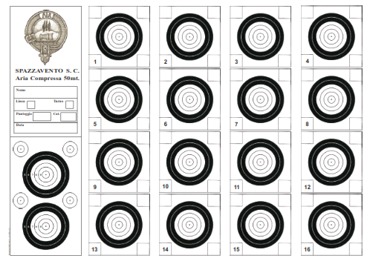
 |  |  |  |  | Open Ottica
 |  |  |  |  | 50 metri
# | Nome | Cognome | Arma | Associazione | Mesi |  |  |  |  |  | Punteggi
 |  |  |  |  | Nov | Dic | Gen | Feb | Mar | Apr | Primo | Secondo | Terzo | Totale

1 | Aldo | Boncompagni |  | Lugnano | 151.00 | 156.04 | 149.01 | 0.00 | 0.00 |  | 156.04 | 151.00 | 149.01 | 456.05
2 | Michele | Galati |  | Spazzavento | 148.01 | 151.00 | 151.01 | 150.01 | 0.00 |  | 151.01 | 151.00 | 150.01 | 452.02
3 | Gianni | Cosci |  | Spazzavento | 144.03 | 144.01 | 148.02 | 148.02 | 155.05 |  | 155.05 | 148.02 | 148.02 | 451.09
4 | Franco | Garbani |  | Taurinia ST | 152.02 | 0.00 | 148.00 | 148.02 | 148.00 |  | 152.02 | 148.02 | 148.00 | 448.04
5 | Giovanni | Palumbo |  | Taurinia ST | 153.00 | 0.00 | 147.02 | 146.00 | 146.00 |  | 153.00 | 147.02 | 146.00 | 446.02
6 | Walter | Pieretti |  | Spazzavento | 0.00 | 0.00 | 149.00 | 148.00 | 142.00 |  | 149.00 | 148.00 | 142.00 | 439.00
7 | Enrico | Pezzarossi | WaltherLG300 | BresciaShoot | 0.00 | 0.00 | 144.00 | 147.01 | 0.00 |  | 147.01 | 144.00 | 0.00 | 291.01
8 | Antonio | Sirna |  | Spazzavento | 0.00 | 146.02 | 143.01 | 0.00 | 0.00 |  | 146.02 | 143.01 | 0.00 | 289.03
9 | Francesca | Delogu | FWB P70 | BresciaShoot | 0.00 | 0.00 | 145.01 | 142.00 | 0.00 |  | 145.01 | 142.00 | 0.00 | 287.01
10 | Elio | Brambilla | FWB P70 | BresciaShoot | 0.00 | 0.00 | 142.00 | 142.00 | 0.00 |  | 142.00 | 142.00 | 0.00 | 284.00
11 | Matteo | Anichini |  | Spazzavento | 139.02 | 0.00 | 0.00 | 0.00 | 0.00 |  | 139.02 | 0.00 | 0.00 | 139.02
12 | Marco | Pagnini |  | Spazzavento | 136.00 | 0.00 | 0.00 | 0.00 | 0.00 |  | 136.00 | 0.00 | 0.00 | 136.00

 | Ogni tiratore è responsabile del controllo dei propri risultati: i risultati vengono regolarmente pubblicati per permettere questo controllo
 | Eventuali errori o omissioni devono essere segnalati all'Organizzazione che provvederà alla validazione della segnalazione ed alla sua eventuale correzione
 | I reclami devono essere risolti entro una settimana dalla pubblicazione del risultato: reclami successivi non verranno accolti

